정산 상세 내역
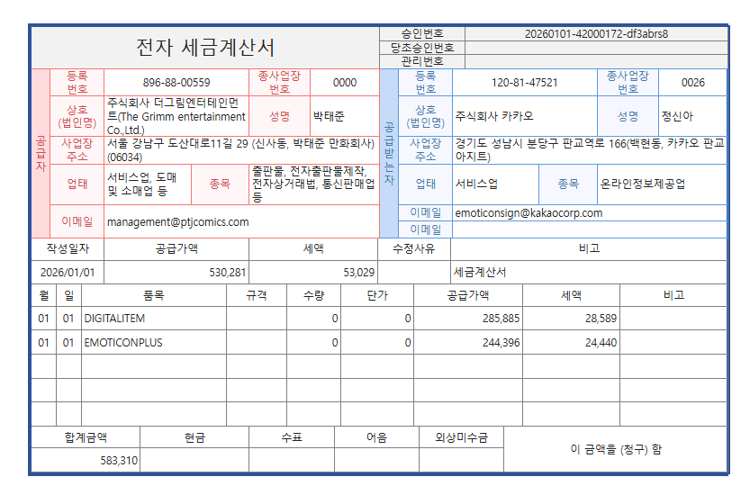
2025년 12월 정산내역
# 판매기간 : 2025-12-01~2025-12-31
구분 | 공급가 | 부가가치세 | 지급예정금액
EMOTICONPLUS | 244,396 | 24,440 | 268,836
DIGITALITEM | 285,885 | 28,589 | 314,474
COUPONSHOP | 0 | 0 | 0
총합 | 530,281 | 53,029 | 583,310
* 이모티콘 플러스 정산대상금액은 플러스 총 결제 금액에 플러스 정산식을 상품단위로 적용 후 결제수수료 등을 제외한 금액입니다. * 이모티콘 플러스 총 결제 금액은 리포트로 제공하지 않습니다. * 정산대상금액은 결제금액에서 사업자 수수료 등을 제외한 금액입니다. * 해외 판매분의 환율은 결제월의 월평균 환율로 적용됩니다. * 개인CP 및 해외CP 원천세 계산시 원 단위는 버림합니다. * 1원 미만의 단수조정은 반올림 처리합니다.

# 아이템별 정산내역
아이템명 | 구분 | 결제금액 (VAT 포함) | 정산대상금액 (VAT 포함) | 정산대상금액 (VAT 별도) | 수익배분율 | 정산금액 (VAT 별도)
외모지상주의 스페셜 1탄 | 이모티콘 플러스 | 0 | 537,671 | 488,791 | 50.00% | 244,396
 | 국내 판매 | 869,500 | 608,650 | 553,319 | 50.00% | 276,659
 | 일본 판매 | 0 | 0 | 0 | 50.00% | 0
 | 글로벌 판매 | 28,996 | 20,297 | 18,452 | 50.00% | 9,226
 | 비즈 이모티콘 | 0 | 0 | 0 | 50.00% | 0
 | 소계 | 898,496 | 1,166,618 | 1,060,562 | - | 530,281

